例題一致
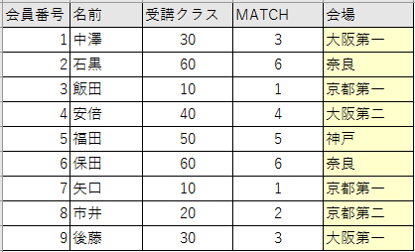
会員番号 | 名前 | 受講クラス | MATCH | 会場 | 受講クラス | 会場
1 | 中澤 | 30 | 3 |  | 10 | 京都第一
2 | 石黒 | 60 | 6 |  | 20 | 京都第二
3 | 飯田 | 10 | 1 |  | 30 | 大阪第一
4 | 安倍 | 40 | 4 |  | 40 | 大阪第二
5 | 福田 | 50 | 5 |  | 50 | 神戸
6 | 保田 | 60 | 6 |  | 60 | 奈良
7 | 矢口 | 10 | 1
8 | 市井 | 20 | 2
9 | 後藤 | 30 | 3

■ INDEX(配列,行番号(,列番号))
配列の行番号、列番号番目の値を取り出す
■ MATCH(検査値,検査範囲,0)
検査値が検査範囲の中で何番目にあるか

例題近似
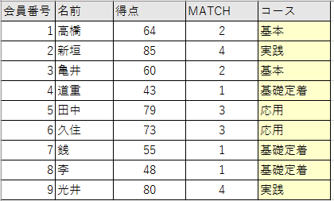
会員番号 | 名前 | 得点 | MATCH | コース | 得点 | コース
1 | 高橋 | 64 | 2 |  | 0 | 基礎定着
2 | 新垣 | 85 | 4 |  | 60 | 基本
3 | 亀井 | 60 | 2 |  | 70 | 応用
4 | 道重 | 43 | 1 |  | 80 | 実践
5 | 田中 | 79 | 3
6 | 久住 | 73 | 3
7 | 銭 | 55 | 1
8 | 李 | 48 | 1
9 | 光井 | 80 | 4

■ INDEX(配列,行番号(,列番号))
配列の行番号、列番号番目の値を取り出す
■ MATCH(検査値,検査範囲,1)
検査値が検査範囲の閾値を超えない範囲で何番目にあるか
※検査範囲は昇順

課題成績評価
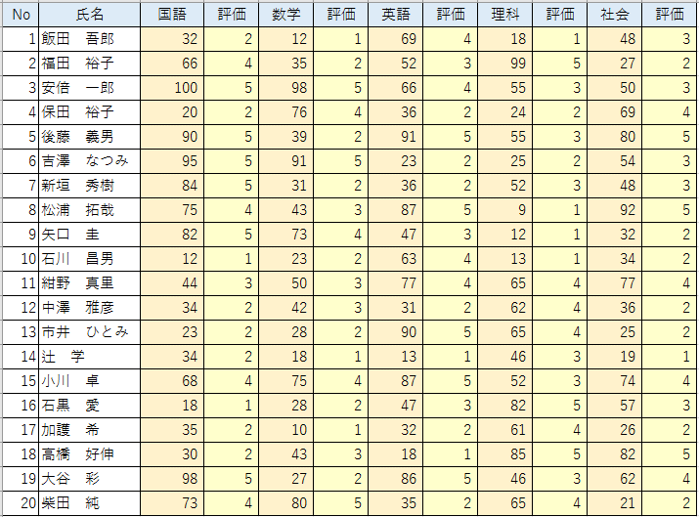
No | 氏名 | 国語 | 評価 | 数学 | 評価 | 英語 | 評価 | 理科 | 評価 | 社会 | 評価 | 点数 | 評価
1 | 飯田 吾郎 | 32 |  | 12 |  | 69 |  | 18 |  | 48
2 | 福田 裕子 | 66 |  | 35 |  | 52 |  | 99 |  | 27
3 | 安倍 一郎 | 100 |  | 98 |  | 66 |  | 55 |  | 50
4 | 保田 裕子 | 20 |  | 76 |  | 36 |  | 24 |  | 69
5 | 後藤 義男 | 90 |  | 39 |  | 91 |  | 55 |  | 80
6 | 吉澤 なつみ | 95 |  | 91 |  | 23 |  | 25 |  | 54
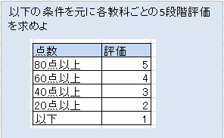
7 | 新垣 秀樹 | 84 |  | 31 |  | 36 |  | 52 |  | 48
8 | 松浦 拓哉 | 75 |  | 43 |  | 87 |  | 9 |  | 92
9 | 矢口 圭 | 82 |  | 73 |  | 47 |  | 12 |  | 32
10 | 石川 昌男 | 12 |  | 23 |  | 63 |  | 13 |  | 34
11 | 紺野 真里 | 44 |  | 50 |  | 77 |  | 65 |  | 77
12 | 中澤 雅彦 | 34 |  | 42 |  | 31 |  | 62 |  | 36
13 | 市井 ひとみ | 23 |  | 28 |  | 90 |  | 65 |  | 25
14 | 辻 学 | 34 |  | 18 |  | 13 |  | 46 |  | 19
15 | 小川 卓 | 68 |  | 75 |  | 87 |  | 52 |  | 74
16 | 石黒 愛 | 18 |  | 28 |  | 47 |  | 82 |  | 57
17 | 加護 希 | 35 |  | 10 |  | 32 |  | 61 |  | 26
18 | 高橋 好伸 | 30 |  | 43 |  | 18 |  | 85 |  | 82
19 | 大谷 彩 | 98 |  | 27 |  | 86 |  | 46 |  | 62
20 | 柴田 純 | 73 |  | 80 |  | 35 |  | 65 |  | 21

課題家の広さ
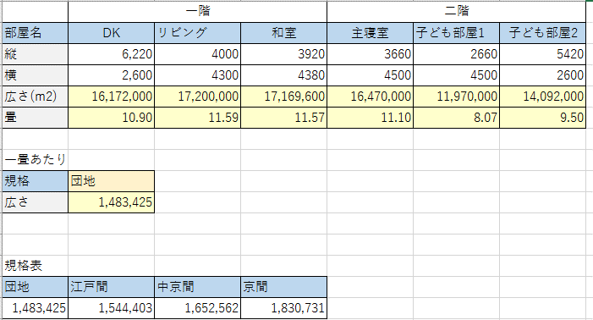
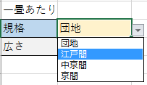
リストで選択
 | 一階 |  |  | 二階
部屋名 | DK | リビング | 和室 | 主寝室 | 子ども部屋1 | 子ども部屋2
縦 | 6,220 | 4000 | 3920 | 3660 | 2660 | 5420
横 | 2,600 | 4300 | 4380 | 4500 | 4500 | 2600
広さ(m2)
畳

一畳あたり
規格 | 団地
広さ

規格表
団地 | 江戸間 | 中京間 | 京間
1,483,425 | 1,544,403 | 1,652,562 | 1,830,731

ある一戸建て住宅の部屋ごとの広さを畳の枚数で計りたい。
しかし畳の広さは規格によって異なっている。
規格表より、指定した規格に基づいた部屋の広さを表示できるように表を完成させよ。

課題名前性別
学生番号 | 氏名 | 性別 | 学生番号 | 氏名 | 性別 | 学生番号 | 氏名 | 性別
13 |  |  | 1 | 飯田 吾郎 | 男 | 11 | 紺野 真里 | 女
 |  |  | 2 | 福田 裕子 | 女 | 12 | 中澤 雅彦 | 男
 |  |  | 3 | 安倍 一郎 | 男 | 13 | 市井 ひとみ | 女
 |  |  | 4 | 保田 裕子 | 女 | 14 | 辻 学 | 男
 |  |  | 5 | 後藤 義男 | 男 | 15 | 小川 卓 | 男
 |  |  | 6 | 吉澤 なつみ | 女 | 16 | 石黒 愛 | 女
 |  |  | 7 | 新垣 秀樹 | 男 | 17 | 加護 希 | 女
 |  |  | 8 | 松浦 拓哉 | 男 | 18 | 高橋 好伸 | 男
 |  |  | 9 | 矢口 圭 | 女 | 19 | 大谷 彩 | 女
 |  |  | 10 | 石川 昌男 | 男 | 20 | 柴田 純 | 女

「学生番号」欄に1から20までの値が入力されれば名前と性別が自動的に入力されるように数式を設定せよ。

課題十二支
今日現在の年齢と年代が表示されるように表を完成させてください。
生年月日より十二支を判定せよ。
※1972年は「子」である
名前 | 生年月日 | 十二支 | 余り | 十二支
中澤 | 1973-06-19 |  | 4 | 子
石黒 | 1978-05-12 |  | 5 | 丑
飯田 | 1981-08-08 |  | 6 | 寅
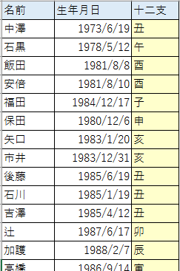
安倍 | 1981-08-10 |  | 7 | 卯
福田 | 1984-12-17 |  | 8 | 辰
保田 | 1980-12-06 |  | 9 | 巳
矢口 | 1983-01-20 |  | 10 | 午
市井 | 1983-12-31 |  | 11 | 未
後藤 | 1985-06-19 |  | 0 | 申
石川 | 1985-01-19 |  | 1 | 酉
吉澤 | 1985-04-12 |  | 2 | 戌
辻 | 1987-06-17 |  | 3 | 亥
加護 | 1988-02-07
高橋 | 1986-09-14
紺野 | 1987-05-07
小川 | 1987-10-29
新垣 | 1988-10-20
藤本 | 1985-02-26
亀井 | 1988-12-23
道重 | 1989-07-13
田中 | 1989-11-11
久住 | 1992-07-15
光井 | 1993-01-12
李 | 1988-02-11
銭 | 1991-03-11
譜久村 | 1996-10-30
生田 | 1997-07-07
鞘師 | 1998-05-28
鈴木 | 1998-08-05
飯窪 | 1990-11-06
石田 | 1993-01-06
佐藤 | 1995-05-06
工藤 | 1995-10-26

課題運賃表
運賃表 | 梅田 | 十三 | 南方 | 崇禅寺 | 淡路 | 上新庄 | 相川 | 正雀 | 摂津市 | 南茨木 | 茨木市 | 総持寺 | 富田 | 高槻 | 上牧 | 水無瀬 | 大山崎 | 西山天王山 | 長岡天神 | 西向日 | 東向日 | 洛西口 | 桂 | 西京極 | 西院 | 大宮 | 烏丸 | 河原町
梅田 |  | 150 | 190 | 190 | 190 | 190 | 220 | 220 | 220 | 270 | 270 | 270 | 280 | 280 | 320 | 320 | 320 | 320 | 370 | 370 | 370 | 370 | 370 | 400 | 400 | 400 | 400 | 400
十三 | 150 |  | 190 | 190 | 190 | 190 | 190 | 220 | 220 | 220 | 270 | 270 | 270 | 280 | 280 | 280 | 320 | 320 | 320 | 370 | 370 | 370 | 370 | 370 | 370 | 400 | 400 | 400
南方 | 190 | 190 |  | 150 | 150 | 190 | 190 | 190 | 190 | 220 | 220 | 270 | 270 | 270 | 280 | 280 | 280 | 320 | 320 | 320 | 370 | 370 | 370 | 370 | 370 | 370 | 400 | 400
崇禅寺 | 190 | 190 | 150 |  | 150 | 150 | 150 | 190 | 190 | 220 | 220 | 220 | 270 | 270 | 280 | 280 | 280 | 320 | 320 | 320 | 320 | 370 | 370 | 370 | 370 | 370 | 370 | 400
淡路 | 190 | 190 | 150 | 150 |  | 150 | 150 | 190 | 190 | 190 | 220 | 220 | 220 | 270 | 280 | 280 | 280 | 280 | 320 | 320 | 320 | 320 | 370 | 370 | 370 | 370 | 370 | 370
上新庄 | 190 | 190 | 190 | 150 | 150 |  | 150 | 150 | 190 | 190 | 190 | 220 | 220 | 270 | 270 | 280 | 280 | 280 | 280 | 320 | 320 | 320 | 320 | 370 | 370 | 370 | 370 | 370
相川 | 220 | 190 | 190 | 150 | 150 | 150 |  | 150 | 150 | 190 | 190 | 190 | 220 | 220 | 270 | 270 | 280 | 280 | 280 | 320 | 320 | 320 | 320 | 320 | 370 | 370 | 370 | 370
正雀 | 220 | 220 | 190 | 190 | 190 | 150 | 150 |  | 150 | 150 | 190 | 190 | 190 | 220 | 270 | 270 | 270 | 280 | 280 | 280 | 280 | 320 | 320 | 320 | 320 | 370 | 370 | 370
摂津市 | 220 | 220 | 190 | 190 | 190 | 190 | 150 | 150 |  | 150 | 150 | 190 | 190 | 220 | 220 | 270 | 270 | 280 | 280 | 280 | 280 | 280 | 320 | 320 | 320 | 320 | 370 | 370
阪急京都線の運賃表より「始発」、「終着」、「大人・小人」を指定すれば料金が計算されるシステムを作成せよ。
※小人運賃は大人運賃の半額、ただし10円未満は切り上げ
CEILING.MATH(数値,基準値) 数値を基準値の倍数に切り上げる
FLOOR.MATH(数値,基準値) 数値を基準値の倍数に切り下げる
南茨木 | 270 | 220 | 220 | 220 | 190 | 190 | 190 | 150 | 150 |  | 150 | 150 | 190 | 190 | 220 | 220 | 270 | 270 | 270 | 280 | 280 | 280 | 280 | 320 | 320 | 320 | 320 | 320
茨木市 | 270 | 270 | 220 | 220 | 220 | 190 | 190 | 190 | 150 | 150 |  | 150 | 190 | 220 | 220 | 220 | 220 | 220 | 270 | 270 | 280 | 280 | 280 | 280 | 320 | 320 | 320 | 320
総持寺 | 270 | 270 | 270 | 220 | 220 | 220 | 190 | 190 | 190 | 150 | 150 |  | 150 | 190 | 190 | 220 | 220 | 220 | 270 | 270 | 270 | 280 | 280 | 280 | 280 | 320 | 320 | 320
富田 | 280 | 270 | 270 | 270 | 220 | 220 | 220 | 190 | 190 | 190 | 190 | 150 |  | 150 | 190 | 190 | 220 | 220 | 270 | 270 | 270 | 270 | 280 | 280 | 280 | 280 | 320 | 320
高槻 | 280 | 280 | 270 | 270 | 270 | 270 | 220 | 220 | 220 | 190 | 220 | 190 | 150 |  | 190 | 190 | 190 | 220 | 220 | 220 | 270 | 270 | 270 | 280 | 280 | 280 | 280 | 280
上牧 | 320 | 280 | 280 | 280 | 280 | 270 | 270 | 270 | 220 | 220 | 220 | 190 | 190 | 190 |  | 150 | 150 | 190 | 190 | 190 | 220 | 220 | 220 | 270 | 270 | 270 | 280 | 280
水瀬 | 320 | 280 | 280 | 280 | 280 | 280 | 270 | 270 | 270 | 220 | 220 | 220 | 190 | 190 | 150 |  | 150 | 190 | 190 | 190 | 220 | 220 | 220 | 270 | 270 | 270 | 270 | 280
大山崎 | 320 | 320 | 280 | 280 | 280 | 280 | 280 | 270 | 270 | 270 | 220 | 220 | 220 | 190 | 150 | 150 |  | 150 | 150 | 190 | 190 | 190 | 220 | 220 | 270 | 270 | 270 | 270
西山天王山 | 320 | 320 | 320 | 320 | 280 | 280 | 280 | 280 | 280 | 270 | 220 | 220 | 220 | 220 | 190 | 190 | 150 |  | 150 | 150 | 190 | 190 | 190 | 220 | 220 | 220 | 270 | 270
長岡天神 | 370 | 320 | 320 | 320 | 320 | 280 | 280 | 280 | 280 | 270 | 270 | 270 | 270 | 220 | 190 | 190 | 150 | 150 |  | 150 | 150 | 190 | 190 | 190 | 220 | 220 | 220 | 220
西向日 | 370 | 370 | 320 | 320 | 320 | 320 | 320 | 280 | 280 | 280 | 270 | 270 | 270 | 220 | 190 | 190 | 190 | 150 | 150 |  | 150 | 150 | 190 | 190 | 190 | 220 | 220 | 220
東向日 | 370 | 370 | 370 | 320 | 320 | 320 | 320 | 280 | 280 | 280 | 280 | 270 | 270 | 270 | 220 | 220 | 190 | 190 | 150 | 150 |  | 150 | 150 | 190 | 190 | 190 | 220 | 220
洛西口 | 370 | 370 | 370 | 370 | 320 | 320 | 320 | 320 | 280 | 280 | 280 | 280 | 270 | 270 | 220 | 220 | 190 | 190 | 190 | 150 | 150 |  | 150 | 150 | 190 | 190 | 190 | 190
桂 | 370 | 370 | 370 | 370 | 370 | 320 | 320 | 320 | 320 | 280 | 280 | 280 | 280 | 270 | 220 | 220 | 220 | 190 | 190 | 190 | 150 | 150 |  | 150 | 150 | 190 | 190 | 190
西京極 | 400 | 370 | 370 | 370 | 370 | 370 | 320 | 320 | 320 | 320 | 280 | 280 | 280 | 280 | 270 | 270 | 220 | 220 | 190 | 190 | 190 | 150 | 150 |  | 150 | 150 | 190 | 190
西院 | 400 | 370 | 370 | 370 | 370 | 370 | 370 | 320 | 320 | 320 | 320 | 280 | 280 | 280 | 270 | 270 | 270 | 220 | 220 | 190 | 190 | 190 | 150 | 150 |  | 150 | 150 | 190
大宮 | 400 | 400 | 370 | 370 | 370 | 370 | 370 | 370 | 320 | 320 | 320 | 320 | 280 | 280 | 270 | 270 | 270 | 220 | 220 | 220 | 190 | 190 | 190 | 150 | 150 |  | 150 | 150
烏丸 | 400 | 400 | 400 | 370 | 370 | 370 | 370 | 370 | 370 | 320 | 320 | 320 | 320 | 280 | 280 | 270 | 270 | 270 | 220 | 220 | 220 | 190 | 190 | 190 | 150 | 150 |  | 150
河原町 | 400 | 400 | 400 | 400 | 370 | 370 | 370 | 370 | 370 | 320 | 320 | 320 | 320 | 280 | 280 | 280 | 270 | 270 | 220 | 220 | 220 | 190 | 190 | 190 | 190 | 150 | 150

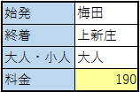
大人 | 始発 | 梅田
小人 | 終着 | 上新庄
 | 大人・小人 | 大人
 | 料金

課題領収書
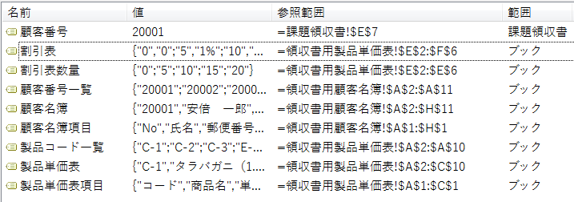
シートを開いた日の日付が自動的に入るようにする
 |  |  |  |  | 注文日

 |  |  | 領収書
コードを入力すれば
以下の項目が自動的に入力されるようにする。
お客様
お客様番号 |  | 20001 |  |  | 北海みやげ物店
お客様名(年齢) |  |  |  |  | 〒051-00ｘｘ
住所 |  |  |  |  | 北海道室蘭市○○××
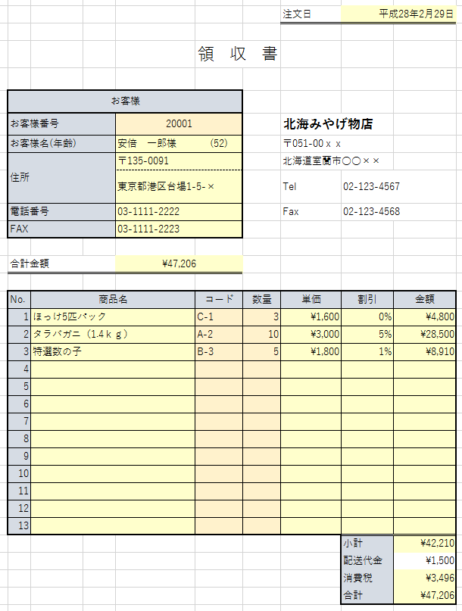
 |  |  |  |  | Tel | 02-123-4567
電話番号 |  |  |  |  | Fax | 02-123-4568
コードを入力すれば
商品名・単価が自動的に入力されるようにする。
FAX

合計金額

No. | 商品名 |  | コード | 数量 | 単価 | 割引 | 金額
1 |  |  | C-1 | 3
2 |  |  | A-2 | 10
3 |  |  | B-3 | 5
4
5
6
数量が決まれば割引率が計算されるようにする
7
8
9
10
11
12
13
 |  |  |  |  |  | 小計
 |  |  |  |  |  | 配送代金
 |  |  |  |  |  | 消費税
 |  |  |  |  |  | 合計

領収書用製品単価表
コード | 商品名 | 単価 | 数量 | 割引率
A-1 | タラバガニ（1.6ｋｇ） | ¥3,500
A-2 | タラバガニ（1.4ｋｇ） | ¥3,000
A-3 | タラバガニ（1.2ｋｇ） | ¥2,500
B-1 | 瓶詰めいくら | ¥1,500
B-2 | 生筋子 | ¥2,500
B-3 | 特選数の子 | ¥1,800
C-1 | ほっけ5匹パック | ¥1,600
同じ商品
5個以上の注文だと1%引き
10個以上の注文だと5%引き
15個以上の注文だと10%引き
20個以上の注文だと20%引き
C-2 | ししゃも10匹パック | ¥650
C-3 | 生さんま5匹パック | ¥1,000

